Sheet1
项目推荐
类别 | 项目名称 | 主要技术栈 | 场景与扩展 | 推荐指数 | 链接 | 项目演示介绍
自研类 | 易播 （win+linux双系统） | 服务端：标准模板库（STL）和模板编程技术应用 多线程和多进程编程 完成端口映射和异步通信模型实战 高性能日志模块 服务器集群设计 非对称加密解密 网络通信签名技术 UML 数据流图、E-R实体关系图 ORM（对象关系映射）实现 gtest单元测试 软件架构设计和设计模式 SVN版本控制 HTTP协议实现 客户端：Qwidget；QT网络编程；QT多线程；VLC；QT定时器；Base64编解码；QT日志； | 手把手敲代码讲解，结合科研包装不烂大街 |  | VX号：duanliangliang01 （视频讲解课程咨询了解）
 | 点播系统 | QML FFMPEG Linux后台服务器 多进程 Nginx Redis | 手把手敲代码讲解，结合科研包装不烂大街 |  | VX号：duanliangliang01 （视频讲解课程咨询了解）
 | 云助教 | FFMPEG 网络库 推拉流 视频采集 多路流 音视频编解码 | 手把手敲代码讲解，结合科研包装不烂大街 |  | VX号：duanliangliang01 （视频讲解课程咨询了解）
 | 面向面试学redis | redis项目源码解析 redis与项目结合 | 手把手敲代码讲解，结合科研包装不烂大街 |  | 源码链接: https://pan.baidu.com/s/1vGDDuOSCzrHky5a9aJTvXA 提取码: us56 VX号：duanliangliang01 （视频讲解课程咨询了解）

8企业级开源项目 | 电驴 |  | 开源 | ★★★★ | https://pan.baidu.com/s/1NpoFpVvjzzSaVZXprhSGqg 提取码: 6eic
 | 金山卫士 |  | 开源 | ★★★ | https://pan.baidu.com/s/1-qH1nNH7igTcAGeitaimdg 提取码: 78qi
 | 行车记录仪服务端 |  | 开源 | ★★★ | https://github.com/idle147/server_for_360
 | sylar系统 |  | 开源 | ★★★★★ | https://pan.baidu.com/s/10_08DKNR76YS7SM1g1hOkw 提取码: jpgi
 | 云会议系统 |  | 开源 | ★★★★ | https://pan.baidu.com/s/1K1GHDhxwcGO_D5pUz21C2Q 提取码: s637
音视频项目 | QQ影音视频播放器 |  | 开源 | ★★★★ | https://pan.baidu.com/s/1pNq8nlw0_p6WrCZ2dunNgQ 提取码: hi4q
 | FFPlay播放器 | 1 SDL 原理和应用 2音频和视频的渲染和播放 3 GPU加速视频的解码和渲染 4 使用多线程来实现音频和视频的异步解码和播放。 5 音频解码、视频解码、音频播放、视频渲染 6音视频同步 7多种音视频格式的解析和处理，如MP4、AVI、MKV等，音视频编码格式（如H.264、AAC等）。 | 播放器场景 | ★★★★★
 | 多路流视频网络/本地音视频客户端 |  | 开源 | ★★★★★ | https://pan.baidu.com/s/1fxffhJVerc1QQ4pRyH7gSQ 提取码: huxs | https://www.bilibili.com/video/BV1k4rMBwEVG?
 | 基于ffmpeg7.1的音视频系统 |  | 开源 |  | https://pan.baidu.com/s/1MubGa1duaodluxIfPL28iQ 提取码: 6b3n | https://www.bilibili.com/video/BV17rcFzEEVm?
 | Live555流媒体服务器 | 1 RTP负责传输数据，RTCP负责控制和反馈信息。 2 RTSP协议，RTSP是用于控制流媒体会话的应用层协议。通过RTSP，客户端可以发送控制命令（如播放、暂停、跳转等）给流媒体服务器。 3 使用SDP来描述和传输会话信息。SDP包含了会话的媒体类型、编码参数、媒体流的地址等信息。 4 通过HTTP传输流媒体数据，可以在浏览器中直接播放流媒体。 5 TCP/IP协议栈进行数据传输。它使用TCP来保证数据的可靠传输 6 媒体编解码 7 媒体流处理 8 网络通信：网络IO操作来进行网络通信。它处理网络连接、数据接收和发送等网络相关的操作。 | 流媒体传输场景 | ★★★★★ | https://pan.baidu.com/s/1uveQaXYPEgZceCyuuIegGg 提取码: hsrc
 | 仿QQ的IM即时系统 | 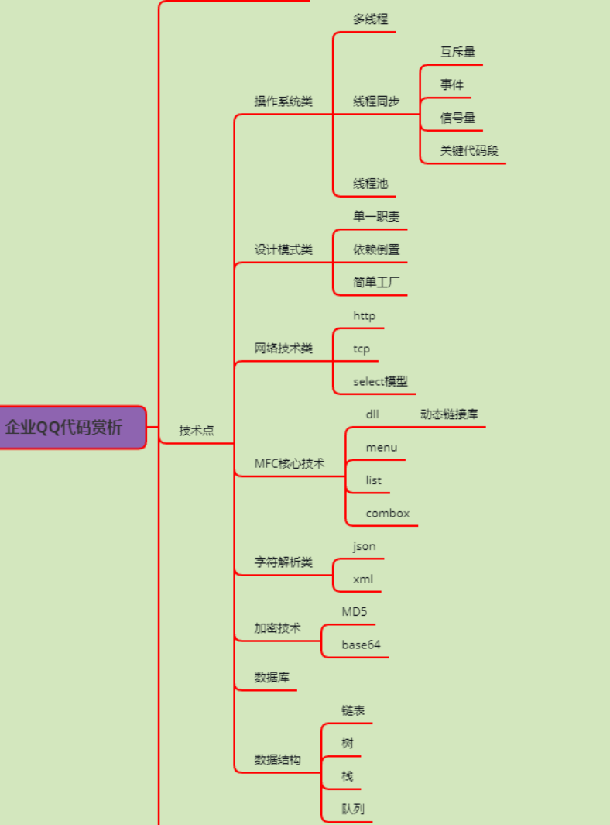 | 各种IM场景 | ★★ 学习项目 | https://pan.baidu.com/s/11qech-BafQIUhg669wqdNQ 提取码: we8z
 | 智能座舱 |  | 开源 |  | https://pan.baidu.com/s/1Nx1dTKXHox7b3k8_tWubjA 提取码: vey3 | https://www.bilibili.com/video/BV1TacQzjEfn
 | WorkFlow | 太庞大了，不列了 |  |  | https://github.com/sogou/workflow

